LIQA
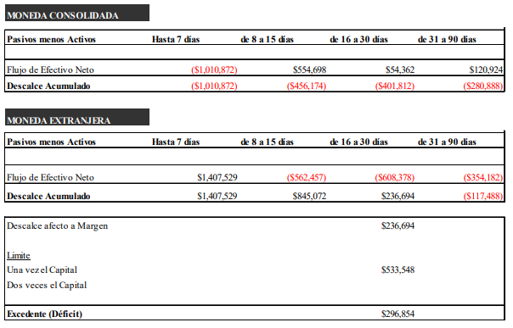
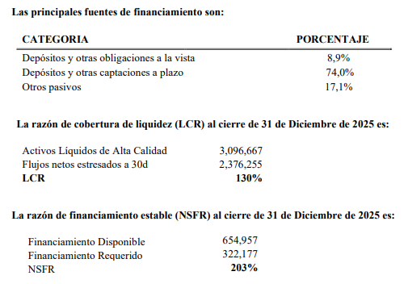
Los bancos deberán divulgar información similar a la exigida en el Título V del Capítulo 12-20 de la RAN, incluyendo elementos cualitativos como cuantitativos, tales como:

Cualitativos:

§ Una descripción de la estructura organizacional y funcional en la que se enmarca la gestión de liquidez que considere aspectos como: i) tolerancia al riesgo, ii) estructura de límites internos y responsabilidades de la gestión del riesgo de liquidez, iii) reportes internos en materia de liquidez y, iv) comunicación de estrategias en condiciones normales y de tensión y, políticas y prácticas sobre el riesgo de liquidez entre líneas de negocio.

J.P. Morgan Chile tiene un marco de gobernanza de riesgo de liquidez para revisar, aprobar y monitorear la implementación de políticas o procedimientos de riesgo de liquidez.
La entidad cuenta con una estructura de gestión y control general de riesgos y específico para riesgo de liquidez. En términos generales, el Gerente de Riesgos ("LERM") de J.P. Morgan Chile es responsable de la supervisión de todos los riesgos en la entidad legal, incluido el riesgo de liquidez. Por su parte, el área de Control Financiero es responsable de definir y mantener el Marco General de Riesgo de Liquidez y el “Chile CFP Addendum” para lo cual cuenta con el soporte de áreas regionales encargadas del Riesgo de Liquidez. A su vez realiza el control y reporte de los distintos indicadores según lo establecido en el Manual.
Los comités específicos responsables del riesgo de liquidez y la gobernanza de la financiación incluyen el Comité de Activos y Pasivos (“ALCO”) de J.P. Morgan Chile, el Comité de Riesgos de J.P. Morgan Chile y el Comité de Control o Location Control Committee (“LCC”) de J.P. Morgan Chile, este último hace las veces de directorio de la entidad. De esta forma, J.P. Morgan Chile se incorpora al marco de gestión del riesgo de liquidez de J.P. Morgan Chase & Co (“JPMC” o “la Firma”).
El marco de gobierno del riesgo de liquidez y financiamiento de J.P. Morgan Chile está integrado al marco de gobierno de la Firma y refleja este marco en cuanto a mantener un Comité de Activos y Pasivos y en el LCC que supervisan el riesgo de liquidez y financiamiento a nivel de entidad legal.
Como parte de esto, el LCC tiene la responsabilidad final por el riesgo dentro de la entidad legal. El Comité de Riesgos J.P. Morgan Chile y el LCC de J.P. Morgan Chile revisan y establece anualmente un nivel apropiado de apetito por el riesgo de liquidez que sea apropiado para la estrategia y su rol en el sistema financiero. La entidad adicionalmente revisa y establece la implementación de límites e indicadores de riesgo de liquidez internos como también controles que permitan asegurar el cumplimiento de los límites regulatorios establecidos para la materia, todo lo cual se encuentra establecido en su Marco General de Riesgo de Liquidez la cual se revisa con una periodicidad mínima de un año y debe ser presentada y aprobado por LCC.
La entidad cuenta con un marco de apetito por riesgo de liquidez acorde con el negocio, balance y flujos de la entidad y el papel de esta en el sistema financiero local. Este marco es revisado por el Comité de Riesgo y aprobado por el LCC en forma anual al menos.
Bajo este marco, la entidad ha definido límites sobre indicadores específicos, los cuales son, el descalce de flujos acumulados hasta 90 días y LCR acumulado a 90 días. Para dichos límites se ha definido un proceso de revisión diario consolidado a nivel mensual para su revisión en el Comité de Riesgo respectivo.
La entidad ha definido bajo su Marco General de Riesgo de Liquidez un marco de control del riesgo de liquidez acorde con el tipo de negocio, posiciones y flujos que el Banco mantiene y proyecta. Dentro de estos se incluyen indicadores, reportes, con su correspondiente periodicidad y destinatarios, límites y alertas establecidas de considerarse necesario. Estos controles o reportes consideran tanto monitoreo diario de los distintos indicadores como a su vez la evolución de estos a nivel mensual.
La entidad ha establecido la realización mensual de pruebas de tensión, las cuales fueron definidas acordes al modelo de negocios y balance de la entidad y el riesgo que estos representan.
La entidad mantiene activos principalmente de alta calidad. Estos se distribuyen entre depósitos de liquidez en el Banco Central de Chile, el efectivo en caja que conforma el encaje, e instrumentos financieros no derivados emitidos por el Banco Central de Chile o bien por el Gobierno Central a través de la Tesorería General de la República (o “TGR”).
La entidad cuenta con planes de acción establecidos en su CFP Addendum, ante la eventualidad de situaciones de liquidez interna.

§ La estrategia de financiación, incluidas políticas sobre diversificación de las fuentes y gestión de activos y plazos de financiación, y si esa estrategia está centralizada o descentralizada.

Las fuentes de financiamiento de J.P. Morgan Chile han correspondido históricamente a cuentas corrientes y depósitos a plazo con relacionados, lo cual ha aumento recientemente sobre todo por la internacionalización del CLP y la generación de oportunidades por carry trade.
Adicionalmente a ello, como consecuencia de la expansión del negocio de “Payments” o “Banca Transaccional” ha aumentado paulatinamente la fuente de financiamiento a través de cuentas corrientes de dicho segmento de negocio, cuya diversificación aumentará en la medida que se consolide dicha línea de negocio.
Más allá de lo anteriormente expuesto, vale la pena mencionar que dichos fondos son invertidos en su totalidad en activos de alta liquidez.
Finalmente, se debe señalar que J.P. Morgan Chile puede en cualquier momento acceder a otras fuentes de financiamiento que históricamente no ha usado con frecuencia, ya sea a través de la emisión de Certificados de Depósitos con mercado secundario, así como al mercado interbancario.

§ Herramientas de medición, técnicas de mitigación del riesgo de liquidez y procesos seguidos para la generación, aprobación y actualización de las políticas y límites de riesgo de liquidez. Las metodologías establecidas deben ser acordes con las fuentes de riesgo identificadas, con el modelo de negocio del banco y con la complejidad de sus operaciones .
El requerimiento de información de este punto se encuentra detallado en el desarrollo del primer punto de esta misma Tabla LIQA.

§ Una explicación del modo en que se utilizan las pruebas de tensión (stress test), los escenarios contemplados y sus resultados

El Banco cuenta con escenarios de tensión establecidos y aprobados en comités respectivos que se monitorean mensualmente en su Comité de Activos y Pasivos (ALCO). Estos escenarios de tensión se definieron en base al modelo de negocios del Banco, la composición de su balance y los riesgos asumidos a partir de él y el cumplimiento de requerimientos regulatorios.
Los escenarios considerados a partir de lo ya mencionado son los siguiente:
- Iliquidez de instrumentos de renta fija: considera escenario en el cual los instrumentos de renta fija no pueden ser liquidados durante la primera semana si no que esta se puede materializar recién durante la segunda.
- Big client default derivatives: considera un default de nuestro mayor cliente, medido en términos de MTM+ por recibir durante los próximos 90d. Todos los ingresos esperados por recibir producto de flujos de derivados con esta contraparte son descontados.
- Big client default - Spot: considera un default de nuestro mayor cliente en términos de riesgo de crédito asociado a transacciones Spot. Los ingresos, por moneda, asociados a esta contraparte son descontados del descalce de flujos.
- Idiosincrático: Producto de disminución de la clasificación de riesgo de J.P. Morgan Chile todos los fondos mantenidos por terceros son retirados del Banco generando una salida de activos a 1d. Al mismo tiempo el Banco no dispone de la facilidad de liquidez de su casa matriz requiriendo buscar otras alternativas de financiamiento

Plan de financiación de contingencia

El CFP Addendum de J.P. Morgan Chile es una parte integral del marco corporativo de J.P. Morgan Group CFP y está sujeto a los procedimientos y planes de acción del Grupo J.P. Morgan para gestionar la liquidez a través de eventos de estrés. Esta conectividad global es importante dada la expectativa de que las subsidiarias busquen el apoyo de financiamiento/liquidez del Grupo J.P. Morgan más amplio en caso de estrés, y el riesgo de que las acciones no coordinadas de una entidad legal individual en el grupo puedan exacerbar las presiones de financiamiento en otras partes del grupo.
Los objetivos del CFP Addendum de J.P. Morgan Chile son:

- Proporcionar un marco con posibles planes de acción para J.P. Morgan Chile y procedimientos de comunicación para las distintas etapas de escalación de riesgo de liquidez; y
- Identificar los recursos alternativos de liquidez contingente disponibles para J.P. Morgan Chile en un evento de estrés junto con la respectiva función de J.P. Morgan Chile responsable de la ejecución y toma de decisiones.

Cuantitativos:

El Banco ha definido una política interna, que permita mantener un constante y eficiente acceso al mercado de financiamiento y asegurar que tenga los recursos necesarios para cumplir con los requerimientos de efectivo del negocio, en situaciones de mercado normales y de contingencia.
El financiamiento de las posiciones se hace mayoritariamente con capital propio, y en menor medida a través de captaciones de corto plazo y eventualmente emisiones de bonos. Dentro de los pasivos de corto plazo se cuentan emisiones de depósitos, captaciones interbancarias cuya contraparte son los principales bancos del mercado local, y ocasionalmente pactos con entidades financieras o empresas con buena calificación crediticia.
Como contrapartida a dichas fuentes de financiamiento, el Banco mantiene posiciones en activos líquidos (depósitos en casa matriz, préstamos interbancarios e instrumentos financieros de renta fija mencionados anteriormente) que en gran parte compensan los requerimientos de fondos para su pago.
El Banco ha definido una seria de límites internos, cuyo cómputo se realiza en función del análisis de descalces de liquidez.

Al 31 de diciembre del 2025, la entidad presentaba el siguiente descalce por plazos y monedas:

LIQ1
 |  | a | b
 |  | Valor total no ponderado (promedio) | Valor total ponderado (promedio)
Activos líquidos de alta calidad (ALAC)
1 | ALAC | 1,470,426 | 1,470,426
Flujos de egresos
2 | Depósitos, obligaciones a la vista y otras captaciones a plazo a personas naturales y PyMES (depósitos minoristas), de los cuales: | - | -
3 | Cubiertos 100% por un seguro de depósito o garantía (depósitos estables) | - | -
4 | No cubiertos o parcialmente cubiertos por un seguro de depósito o garantía (depósitos menos estables) | - | -
5 | Depósitos, obligaciones a la vista y otras captaciones a plazo de mayoristas no cubierto o parcialmente cubierto por un seguro de depósito o garantía (Financiación mayorista no garantizada), de la cual: | 895,334 | 741,729
6 | Con fines operacionales (depósitos operativos) | 41,089 | 10,272
7 | Sin fines operacionales (depósitos no operativos) | 854,245 | 731,457
8 | Deuda no garantizada | - | -
9 | Depósitos, obligaciones a la vista y otras captaciones a plazo de mayoristas cubiertos 100% por un seguro de depósito o garantía (financiación mayorista garantizada) | - | -
10 | Requerimientos adicionales, de los cuales: | 2,497,636 | 1,466,684
11 | Egresos por instrumentos derivados, otros requerimientos adicionales de liquidez y de garantías | 2,363,986 | 1,446,894
12 | Egresos relacionados con la pérdida de financiación en instrumentos de deuda | - | -
13 | Facilidades de crédito y liquidez (líneas entregadas) | 133,650 | 19,790
14 | Otras obligaciones de financiación contractual | 398,233 | 398,233
15 | Otras obligaciones de financiación contingente | - | -
16 | EGRESOS TOTALES |  | 2,606,646
Flujos de ingresos
17 | Crédito garantizado (colocaciones, contrato de retro venta) | 40,150 | -
18 | Ingresos procedentes de posiciones totalmente al corriente de pago (efectivo y disponible, instrumentos de inversión no derivados) | 401,167 | 401,162
19 | Otros ingresos (derivados y otros activos) | 2,146,571 | 1,364,953
20 | INGRESOS TOTALES |  | 1,766,115
 |  |  | Total ajustado
21 | ALAC total |  | 1,470,426
22 | Egresos netos |  | 840,532
23 | LCR (%) |  | 175%

Principales factores explicativos de los resultados del LCR y la evolución de la contribución de estos factores a lo largo del tiempo:

§ Variaciones dentro del periodo, así como variaciones en el tiempo
 | A lo largo del primer trimestre del 2026 la entidad mantuvo su ratio de cobertura de liquidez en un promedio 193%, con una dispersión menor a mostrada en el trimestre previo, con valores entre 122% y 290% afectado primordialmente por la volatilidad de Egresos netos asociado principalmente a flujos de productos derivados. A pesar de esto, en todo momento se ha mantenido en niveles holgados dada las características de liquidez de la entidad, donde se registra una alta porción en “Activos Líquidos de Alta Calidad” disponibles en un muy corto plazo inferior al vencimiento de los flujos de egresos netos.

 | 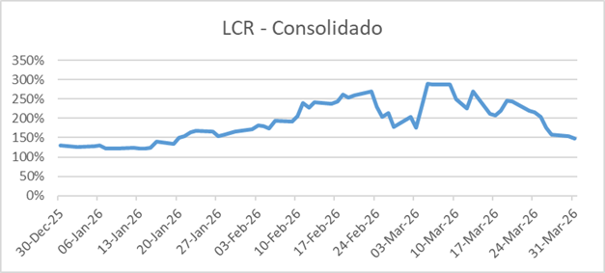 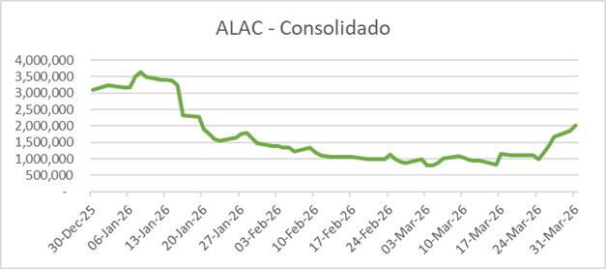

 | 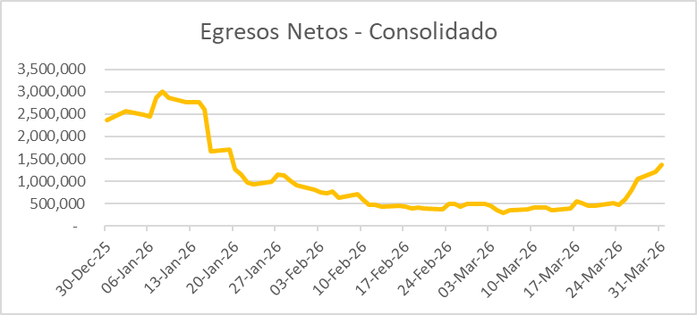

 | Los Activos Líquidos del Banco al cierre de 31 de Marzo de 2026 son:
 | Activos Líquidos Totales | 2,044,953
 | Fondos Disponibles | 1,914,172
 | Inversiones Financieras a Valor de Mercado | 130,781

 | Las principales fuentes de financiamiento son:
 | CATEGORIA | PORCENTAJE
 | Depósitos y otras obligaciones a la vista | 10.80%
 | Depósitos y otras captaciones a plazo | 50.40%
 | Otros pasivos | 38.80%

 | La razón de cobertura de liquidez (LCR) al cierre de 31 de Marzo de 2026 es:
 | Activos Líquidos de Alta Calidad | 2,044,953
 | Flujos netos estresados a 30d | 1,373,424
 | LCR | 149%

 | La razón de financiamiento estable (NSFR) al cierre de 31 de Marzo de 2026 es:
 | Financiamiento Disponible | 661,005
 | Financiamiento Requerido | 320,833
 | NSFR | 206%

CRA
Los bancos deben describir sus objetivos y políticas de gestión del RC, de acuerdo con lo establecido en el Capítulo 1-13 de la RAN y a los requerimientos mínimos establecidos para el uso de metodologías internas en el Capítulo 21-6 de la RAN si correspondiese, centrándose en:

§ La aplicación y ajuste del modelo de negocio del banco y cómo sus componentes se ajustan dentro del perfil de RC que enfrenta el mismo.

En cuanto a la aplicación del modelo de negocio en términos del perfil de riesgo de crédito que enfrenta el mismo, dicha evaluación crediticia está compuesta por el análisis del cliente y análisis de la exposición crediticia.

Con respecto al análisis del cliente, este incluye aspectos cualitativos y cuantitativos. Entre los cualitativos, se destacan el análisis del negocio y de la industria del cliente, su estrategia de negocio, principales fortalezas y riesgos, su estructura corporativa, capacidad administrativa y la estructura de los accionistas. En cuanto a los aspectos cuantitativos, se analizan detalladamente los estados financieros auditados de al menos los últimos 3 ejercicios fiscales, así como los estados financieros más recientes. Lo anterior permite un análisis detallado de las utilidades, liquidez, flujo de efectivo, apalancamiento, calidad de activos, capitalización y su capacidad de fondeo.

El conjunto de factores cualitativos y cuantitativos permiten evaluar al cliente y asignar una calificación de riesgo al cliente (Obligor Risk Rating).

Por otro lado, el análisis de la exposición crediticia está basado en los límites de crédito establecidos por el Ejecutivo de Crédito (CRO). Aquí se evalúa, al menos una vez al año, a la contraparte y las condiciones de la exposición crediticia para determinar las líneas de crédito. Cada línea crediticia tiene asignado una calificación de default (default risk rating) y un valor esperado de perdida ante un default (loss given default). La combinación de ambas determina la calificación del riesgo de la exposición crediticia (facility risk rating)

§ Criterios y enfoques para definir la política de gestión del RC y la mitigación de éste.
Riesgo crediticio

Definición de riesgo crediticio:
El riesgo de crédito es el riesgo asociado con el incumplimiento o cambio en el perfil crediticio de una contraparte o cliente. En sus negocios mayoristas, JP Morgan está expuesto al riesgo crediticio a través de sus actividades de suscripción, préstamo, creación de mercado y cobertura con y para clientes y contrapartes, así como a través de sus actividades de servicios operativos (como gestión de efectivo y actividades de compensación), actividades de financiación de valores, cartera de valores de inversión y efectivo colocado en bancos.

Marco de Políticas y Gobernanza de Riesgos Crediticios:
Credit Risk Management es una función de gestión de riesgos independiente que supervisa, mide y gestiona el riesgo de crédito en todo el grupo JP Morgan y define las políticas y procedimientos de riesgo de crédito. La función de riesgo de crédito reporta al CRO de la Firma. El gobierno de gestión del riesgo de crédito de la Firma incluye las siguientes actividades:
- Establecimiento y mantenimiento de un marco de política de riesgo de crédito.
- Seguimiento, medición y gestión del riesgo crediticio en todos los segmentos de la cartera, incluida la aprobación de transacciones y exposiciones.
- Asignación y gestión de autoridades crediticias en relación con la aprobación de todas las exposiciones crediticias.
- Gestionar exposiciones criticadas y préstamos morosos, y,
- Estimación de las pérdidas crediticias y garantía de una adecuada gestión de la capital, basado en el riesgo crediticio.

JP Morgan ha desarrollado políticas y prácticas que están diseñadas para preservar la independencia e integridad del proceso de aprobación y toma de decisiones para otorgar crédito para garantizar que los riesgos crediticios se evalúen con precisión, se aprueben adecuadamente, se controlen regularmente y se gestionen activamente tanto a nivel de transacción como de cartera. El marco de políticas corporativas establece autoridades de aprobación de crédito, metodologías de calificación de riesgo, parámetros de revisión de cartera y lineamientos para la gestión de exposiciones en dificultades.

§ Estructura y organización de las funciones de gestión y control del RC del banco.

Organización de área de Crédito:
El área de Crédito de JPMorgan Chile forma parte del Área de Crédito de JPMorgan para Américas. Donde el Director Ejecutivo de JPMorgan para Américas se encuentra basado en Nueva York.
Por otro lado, la organización del área de créditos de Chile cuenta con su Director Ejecutivo y el Analista, ambos basados en Chile. Así mismo, el equipo de créditos recibe soporte de analistas y asociados basados en Buenos Aires y Nueva York.
Director Ejecutivo de Créditos Américas
(Nueva York)
Director Ejecutivo de Créditos Américas
(Nueva York)

Director Ejecutivo Créditos
(Chile)
Director Ejecutivo Créditos
(Chile)

Analista de Créditos
(Chile)
Analista de Créditos
(Chile)

§ Relación entre las funciones encargadas de la gestión del riesgo, control del riesgo, cumplimiento y auditoría interna del banco.

No hay relación entra las áreas mencionadas. Dichas áreas tienen funciones independientes bajo el marco de gestión y control de riesgo.

§ Alcance y principal contenido de los informes sobre la exposición y gestión del RC destinados a la alta administración y directorio.

Informe de riesgos crediticios:
Para permitir el seguimiento del riesgo crediticio y la toma de decisiones eficaz, la exposición crediticia agregada, las previsiones de calidad crediticia, los niveles de concentración y los cambios en el perfil de riesgo se informan periódicamente a los miembros sénior de Gestión del Riesgo Crediticio. Se preparan informes detallados de la cartera de la industria, los clientes, las contrapartes, el producto y la geografía, y la alta gerencia revisa la idoneidad de la provisión para pérdidas crediticias al menos trimestralmente. A través de la estructura de gobierno e informes de riesgo, las tendencias de riesgo de crédito y las excepciones de límite se proporcionan regularmente a los comités de riesgo, la alta gerencia y la Junta Directiva, según corresponda, y se analizan con ellos.

